Flx
Noções Básicas De Fluxogramas:
 | Um fluxograma é representação gráfica de um processo, passo à passo. É um processo de
normalização muito útil, principalmente quando temos que determinar um projeto complexo.
 | Desenvolvem-se o fluxograma de cima para baixo, da esquerda para a direita, as questões
devem ser apresentadas de forma a admitir 2 reposta: Sim (S) ou Não (N)
 | Simbologia:
INÍCIO
 | Início ou Fim de |  | Operação ou
Dar Baixa Na Lista
 | processo |  | processamento
FIM

 |  | Sentido do Fluxo | Dúvidas ou decisão:
Decisão?
Cortar?
 |  |  |  |  | N
 | Conector de rotina:
 |  |  |  | S

5
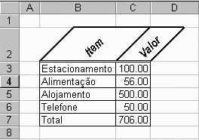
Estacionamento | 100.00 | Alojamento | 2
Alimentação | 56.00 | Telefone | 50
Alojamento | 2.00 | Alimentação | 56
Telefone | 50.00 | Estacionamento | 100

Faça o fluxograma para identificar o produto com valor igual a 50.00
Faça um fluxograma para ordenar os itens em ordem crescente

Plan2
INÍCIO
3

Dimensionar Matriz LE(4);LV(4);RE(4);RV(4)
C=0

4
A
C=C+1
MOSTRAR TABELA
LE(1)=¨ESTACIONAMENTO":RE(1)="":LV(1)=100:RV(1)=0

C>4?
FIM
S=S+1
RE(S)=LE(K)RV(S)=LV(K)

LE(2)=¨ALIMENTAÇÃO":RE(2)="":LV(2)=56:RV(2)=0

LE(K)="": LV(K)=0
LE(C)=""?

LE(3)=¨AL0JAMENTO":RE(3)="":LV(3)=500:RV(3)=0
A
 |  |  | S
1

 |  |  |  | S

LE(4)=¨TELEFONE":RE(4)="":LV(4)=50:RV(4)=0
LV(K) > LV(C)?

A

S=0:K=0
 |  | S
K=C

1
K=K+1
A

K>4?
LE(K)=""?
N
3

 | S
S=4?
1

4
S

K=0

1

 |  | S

7
Operadores Lógicos:
"And", "Or"
Seja a Tabela de Vendas de Produtos Abaixo:
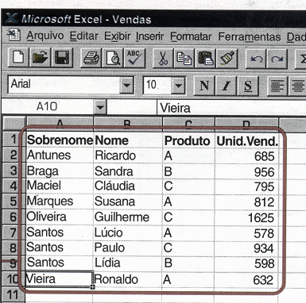

Relacione o conjunto dos vendedores do produto A
Faça o fluxograma para classificar os vendedores dos produtos, por produtos.

 | 165

10
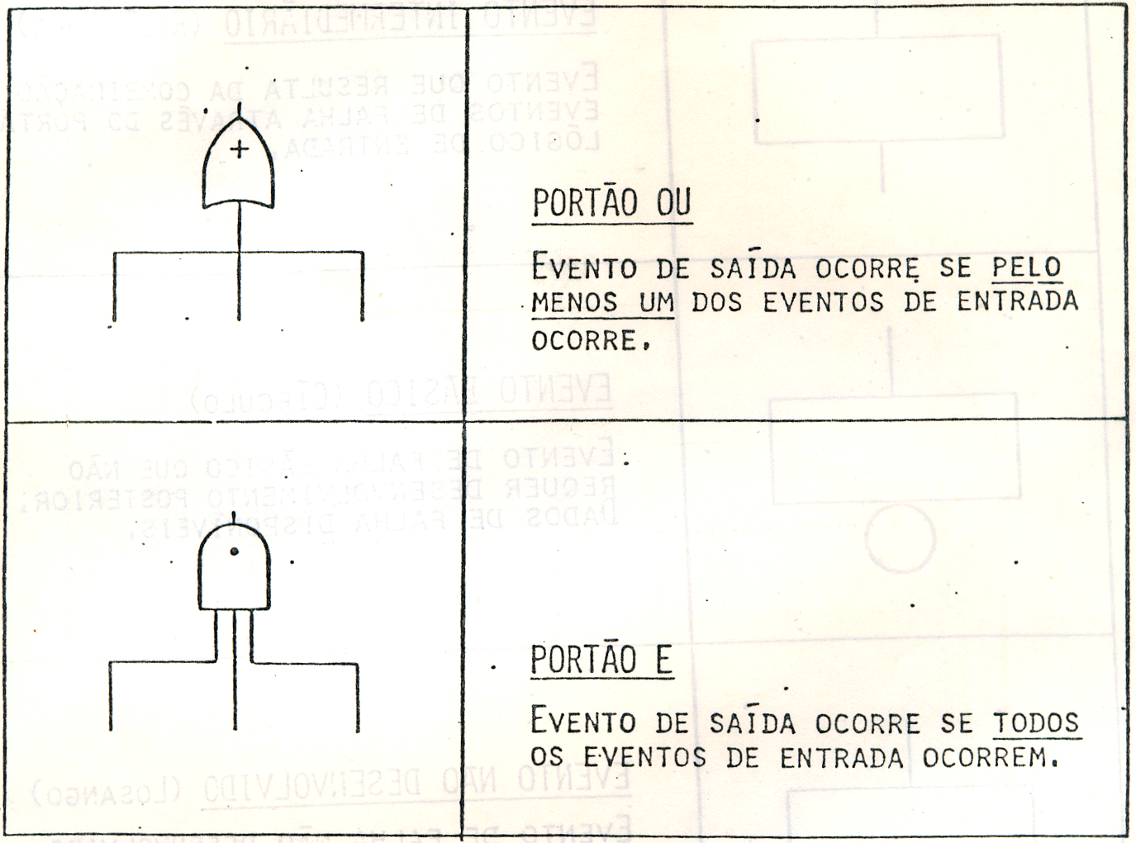
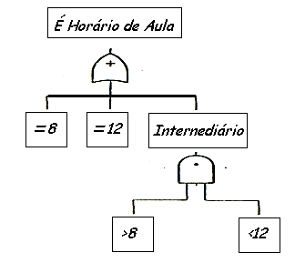
 | Tabela-Verdade
Uma tabela-verdade abrange os arranjos possíveis entre os juizos de proporções simples
Através desses arranjos obtem-se os juizos de proporções compostas valendo-se da regra
de montagem dos conectivos.

Negação: ~ (Não) |  |  | Disjunção: V (ou) |  |  | Conjunção Ù ( e)

 | p | ~p | p | q | pVq | p | q | pÙq
 | V | F | V | V | V | V | V | V
 | F | V | V | F | V | V | F | F
 |  |  | F | V | V | F | V | F
 |  |  | F | F | F | F | F | F

produtos
INÍCIO
A
3
5

Qt de Itens na Lista Original Lim=0
Dimensinar Vetores
K=K+1
C=C+1
w
1
K>Lim?
LE(K)=""?
Letra=" "?
LE(Lim) LV(Lim) RE(Lim) RV(Lim)
C>Lim?
 |  |  |  |  |  |  | K=A LISTA ORIGINAL
 |  |  |  |  |  |  | S=A LISTA NOVA A QUE VAI SER ORDENADA
 |  |  |  |  | S |  | C=COMPARATIVO ENTRE OS ELEMENTOS DA LISTA
Ler Item Lim=Lim+1
C=0
S=S+1
RE(S)=LE(K)RV(S)=LV(K)
 |  | N | N | N |  |  | " "=SIMBOLO DE VAZIO

K=0
Fim Da Lista?
2
5
LE(K)="": LV(K)=0
S=Lim?
3
 |  |  |  |  |  |  |  | LE |  |  | K |  | S | LV
 |  |  |  |  |  |  |  |  | DOMINGO |  | 1 | 1 | DOMINGO | 20
 |  |  |  |  |  |  |  |  | SEGUNDA |  | 2 | 2 | QUARTA | 12
K=K+1
Letra=produto
LE(C)=""?
N |  |  |  |  |  |  |  |  | TERÇA |  | 3 | 3 | QUINTA | 32
1
K=0
 |  | N |  |  | S |  |  |  | QUARTA |  | 4 | 4 | SÁBADO | 43
5
 |  |  |  |  |  |  |  |  | QUINTA |  | 5 | 5 | SEGUNDA | 22
K=0
 |  |  |  |  |  |  |  |  | SEXTA |  | 6 | 6 | SEXTA | 54
Ler Le(K): Lv(K)
w
 |  |  |  |  |  |  |  |  | SÁBADO |  | 7 | 7 | TERÇA | 11
letra=" "
Lim=Lim-1
MOSTRAR TABELA
3
K=Lim
Letra=produto
2
3
A
5
 |  |  |  |  |  |  |  | S=K? |  | LE=nome sobrenome lista original
 | N |  |  |  |  | N |  | S=6 |  | LV=valor produto lista original
 |  |  |  |  |  |  |  | K=7 |  | RE=nome sobrenome lista nova
FIM
 |  |  |  |  |  |  |  |  |  | RV=valor produto lista nova

S=0:K=0
LV(K) > LV(C)?
 |  |  |  |  |  | S
letra=" "
5
 |  |  |  |  | N

3

K=C

5

ExpColoquial
INÍCIO
A
3
5

Qt de Itens na Lista Original Linhas=0
Dimensinar Vetores
Bucar Item da Listagem Original
Buscar item da Lista Original

W
1
Folha da Lista Original e Folha da Lista Classificada
Fim da Listagem
Item riscado
Primeiro Item
Lido todos os itens
Escrever item e menor valor classificado
Preparar para Classificar
Buscar linha em Branco
Ler Item Linha=Linha+1
 |  |  |  | N | S
 |  | N | N

Pegar folha da Lista Original
Riscar o item e o valor da listagem original
Linha em Branco?
2
Tudo classificado
3
5
Apontar Linha em Branco
Guardar a Letra
Procurar mais itens
Item riscado
1
N |  | N
 |  |  |  |  | S
Escrever Itens e Valores na Lista Original
5
Apontar para 1º item da Listagem Original

MOSTRAR TABELA
Preparar Letra
W

Tamnho da Lista Original Linha=Linha-1
Escreveu todas as linhas?
3
Letra =Produto
FIM
3
 | N |  |  |  | N
2
5

A

Apontar Item para Ler na Listagem Original
Item apontado > Item tabulado

5
 |  |  |  |  |  | N
Apontar Item para Escrever na Listagem Classificada

Aceitar item tabulado como item apontado
Apontar Letra do Item

3
5

